사용설명서
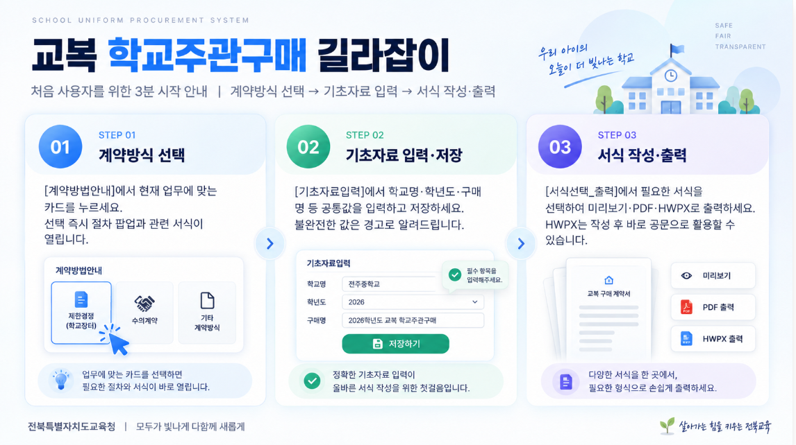

계약방법안내
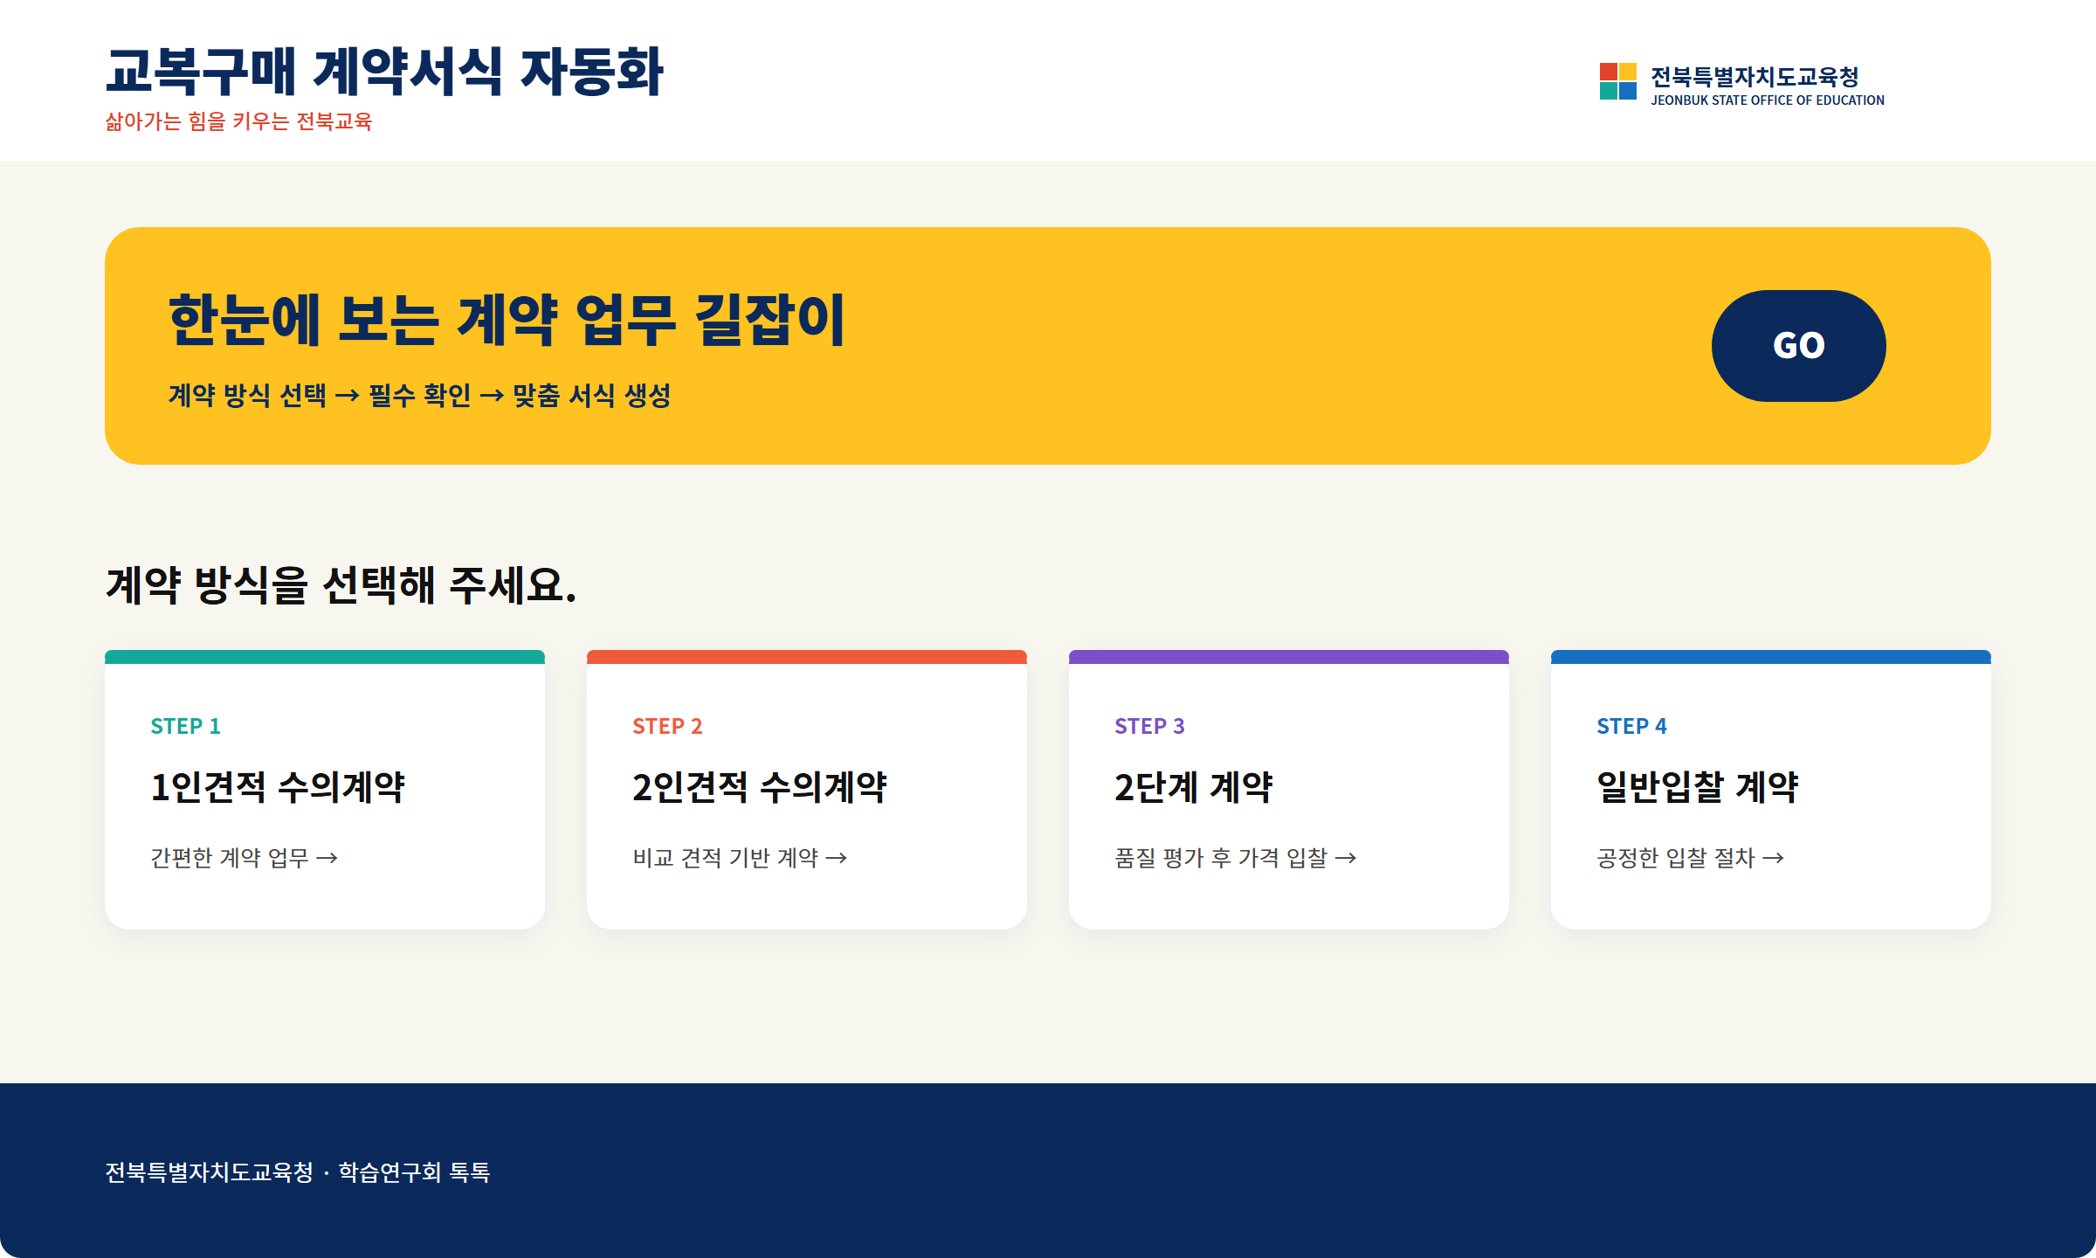 교복 학교주관구매 계약방법 안내

